Portada
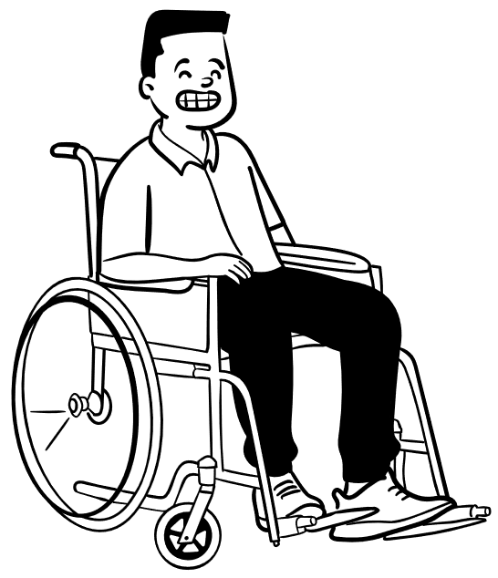


CALENDARIO Y EJERCICIOS DE EJECUCIÓN PARTICIPATIVA



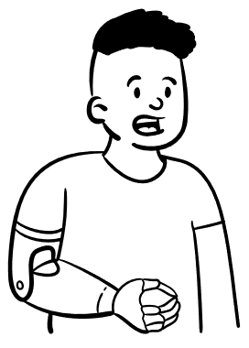
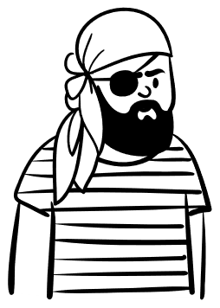

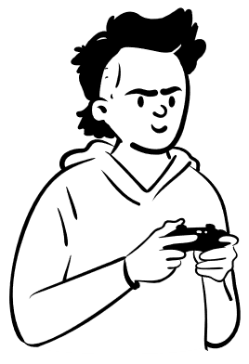
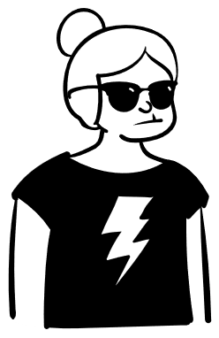








MINDEPORTE
2
2
0
6
HAZ CLICK AQUÍ

Participación Ciudadana
Calendario y Ejercicios de Ejecución Participativa 2026


HOLA! Acabas de ingresar al calendario de los ejercicios de Ejecución Participativa.
Aquí te contaremos todos los detalles de la propuesta para el año 2026.
¡ COMENCEMOS !

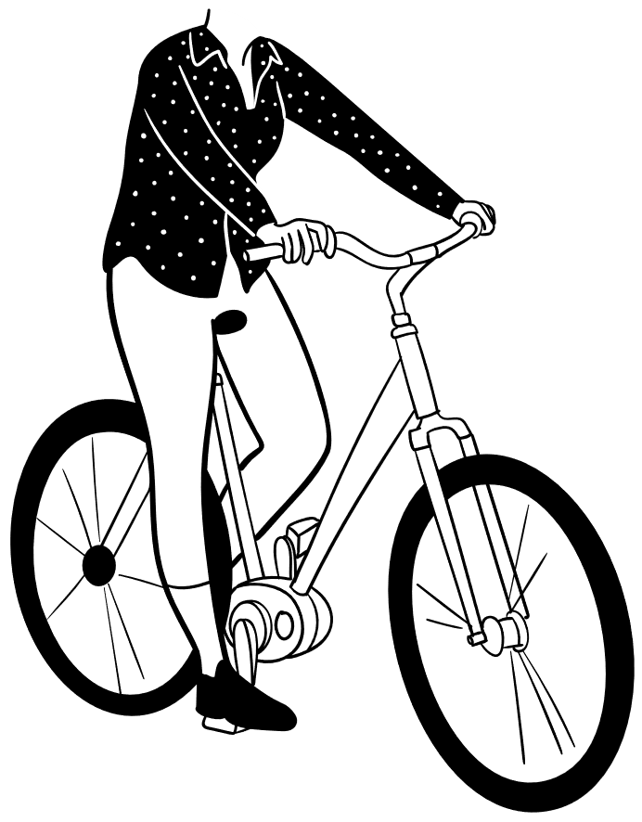



Primero, me gustaría contarte que los ejercicios aquí planteados se encuentran asociados a la Estrategia de Participación Ciudadana 2026 del Ministerio del Deporte.
¡En el siguiente recuadro te mencionamos cada una de las normas que dan estructura a nuestra Estrategia!

Normatividad Asociada a la Participación Ciudadana

Constitución Politica de Colombia
Ley 489 de 1998
Ley 1712 de 2014
Ley 1757 de 2015

Decreto 1081 de 2015
Conpes 167 de 2013
Conpes 3654 de 2010
Ley 850 de 2003

Segundo,quiero que conozcas nuestro objetivo general, el cual encamina toda nuestra estrategia.

Promover la Incidencia de los grupos de interés en las diferentes etapas de gestión del Ministerio del Deporte, mediante espacios de diálogo que permitan el control social, la consolidación de condiciones institucionales idóneas para la participación y fomentando una cultura institucional de transparencia, gobierno abierto e integridad.

OBJETIVO GENERAL

Hemos Diseñado cuatro objetivos específicos por cada ciclo de gestión.
A continuación, presentamos el objetivo relacionado al ciclo de gestión denominado:
Ejecución Participativa

Ejecución Participativa

Promover el trabajo conjunto entre el Ministerio del Deporte y los actores de la sociedad para que éstos últimos puedan presentar iniciativas para ser productores, creadores, desarrolladores y proveedores de los bienes y los servicios públicos que van a recibir como parte de un programa o proyecto, aportando conocimiento, experiencia y habilidades que contribuyen a la efectividad de las iniciativas.

OBJETIVO ESPECÍFICO

Te preguntarás: ¿Quiénes participaron en la creación de los ejercicios de ejecución participativa?
Bueno, el Ministerio del Deporte contó con la participación de:

Las dependencias de la entidad, a través de aquellos equipos de trabajo que propusieron diferentes actividades para que la ciudadanía participe de forma activa.
1.

Los ciudadanos, por medio de resultados de las encuestas de percepción y experiencia ciudadana que se llevaron a cabo en el año 2025 en donde se evaluaron las necesidades de los grupos de valor.
2.

¡Si quieres puedes dar click en cada icono y conocerás las actividades que diseño cada uno!

En este momento las áreas internas de trabajo del Ministerio del Deporte no han generado y/o creado ejercicios de ejecución participativa. Si durante la vigencia se desarrolla alguno ¡Aquí te lo contaremos!

Equipo de Trabajo Involucrados



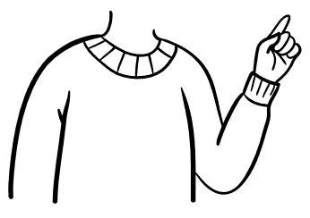

Tu duda es: ¿Cómo puedo participar en las actividades de Ejecución Participativa?
Bueno, en el Ministerio del Deporte hemos generado diversos espacios en donde garantizamos que toda la ciudadanía cuente con los mecanismos para hacer efectiva su participación.
¡Abajo te mostramos los tipos de espacios!

En este momento las áreas internas de trabajo del Ministerio del Deporte no han generado y/o creado ejercicios de ejecución participativa. Si durante la vigencia se desarrolla alguno ¡Aquí te lo contaremos!

Tipo de Espacios



Tu inquietud es: ¿Se tienen metodologías claras para las actividades?
Claro que sí,los grupos internos de trabajo del Ministerio del Deporte diseñaron metodologías para llegar de forma fácil y sencilla a toda la ciudadanía. Una vez este definida la metodología para este ejercicio se les informará por los canales oficiales del Ministerio del Deporte.

Tu pregunta es: ¿Qué derechos se garatizan en la Estrategia de Participación Ciudadana 2026 del Ministerio del Deporte?
Como Ministerio del Deporte nos interesa garantizar el derecho a la Participación. Pero también le hemos abierto la puerta a que se garanticen otros derechos de la ciudadanía y asi poder contar una participación integral y diversa.
¡En la parte inferior te mencionamos cada uno de los derechos que se harán efectivos a lo largo de la Estrategia!

Igualdad
Participación, Acceso a Información y Derecho de Petición

Acesso a la Información
Recreación, Deporte y Partipación

Derecho Fundamental Relacionado

Acceso a la participación
Recreación y Deporte

Derecho a la Libre Asociación
Equidad



¿Quieres conocer las fechas y lugares en donde se realizarán los ejercicios de Ejecución Participativa?
Podrás consultar el calendario completo una vez se formulen actividades, dando click sobre mi compañero.


Si se desarrollan actividades ¡Aquí podrás consultarlas!

¡Esperamos haberte ayudado en este recorrido!
Si quieres puedes consultar el documento completo de la Estrategia de Participación Ciudadana 2026, dando click sobre mis compañeras.


¿Quieres conocer la Estrategia de Participación Ciudadana 2026? Haz clic aquí



¡Antes de irte!
Te recordamos que si quieres, puedes inscribirte en el formulario ciudadano dando click en el icono de la parte de abajo para recibir todas las actualizaciones de eventos y actividades de participación ciudadana.


HAZ CLIC AQUÍ PARA INSCRIBIRTE


DANDO CLIC AQUÍ VOLVERÁ A LA PORTADA

